상품제안서
[국산/고급] 페니체 네임카드월렛 (명함지갑) | 상품코드: F08952

 |  |  |  |  |  |  | 02-412-0044 | www.easy1.co.kr
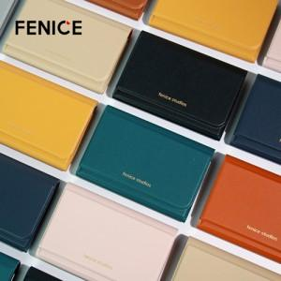

【상세/제작정보】 | * 주문 제작 상품으로 100개 기준 납기까지 약 2주 소요 * 컬러 100개당 1가지 컬러 선택 * 불박 인쇄 사이즈 4X2cm 이내 무료 / 금박 인쇄 - 옵션

【인쇄/포장옵션】 | 불박 / 포장지포장

【공급단가】 | 수량 | 100~ | 300~ | 500~ | 1,000~ | 3,000~
*VAT별도 | 단가 | 7,150원 | 6,890원 | 6,620원 | 6,360원 | 6,200원

【상품 URL】 | https://easy1.co.kr:443/src/goods_detail.php?gdno=8952

